纹理
纹理

纹理坐标在x和y轴上，范围为0到1之间（注意我们使用的是2D纹理图像）。使用纹理坐标获取纹理颜色叫做采样。 (Sampling)。
纹理坐标起始于(0, 0)，也就是纹理图片的左下角，终始于(1, 1)，即纹理图片的右上角。

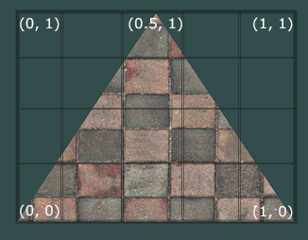

纹理环绕方式（超过纹理坐标的处理）

纹理坐标的范围通常是从(0, 0)到(1, 1)，那如果我们把纹理坐标设置在范围之外会发生什么？
OpenGL默认的行为是重复这个纹理图像

环绕方式 |  | 描述
GL_REPEAT |  | 对纹理的默认行为。重复纹理图像。
GL_MIRRORED_REPEAT |  | 和GL_REPEAT一样，但每次重复图片是镜像放置的。
GL_CLAMP_TO_EDGE |  | 纹理坐标会被约束在0到1之间，超出的部分会重复纹理坐标的边缘，产生一种边缘被拉伸的效果。
GL_CLAMP_TO_BORDER |  | 超出的坐标为用户指定的边缘颜色。

每个选项都可以使用glTexParameter*函数对单独的一个坐标轴设置
s、t（如果是使用3D纹理那么还有一个r）它们和x、y、z是等价的

glTexParameteri(GL_TEXTURE_2D, GL_TEXTURE_WRAP_S, GL_MIRRORED_REPEAT);
glTexParameteri(GL_TEXTURE_2D, GL_TEXTURE_WRAP_T, GL_MIRRORED_REPEAT);

第一个参数指定了纹理目标；我们使用的是2D纹理，因此纹理目标是GL_TEXTURE_2D
第二个参数需要我们指定设置的选项与应用的纹理轴。我们打算配置的是WRAP选项，并且指定S和T轴
最后一个参数需要我们传递一个环绕方式(Wrapping)

如果我们选择GL_CLAMP_TO_BORDER选项，我们还需要指定一个边缘的颜色
这需要使用glTexParameter函数的fv后缀形式
用GL_TEXTURE_BORDER_COLOR作为它的选项，并且传递一个float数组作为边缘的颜色值：

float borderColor[] = { 1.0f, 1.0f, 0.0f, 1.0f };
glTexParameterfv(GL_TEXTURE_2D, GL_TEXTURE_BORDER_COLOR, borderColor);

纹理过滤(Texture Filtering)
纹理坐标不依赖于分辨率(Resolution)，它可以是任意浮点值
所以OpenGL需要知道怎样将纹理像素(Texture Pixel，也叫Texel，译注1)映射到纹理坐标

纹理过滤有很多个选项，但是现在我们只讨论最重要的两种：
GL_NEAREST和GL_LINEAR。

GL_NEAREST（也叫邻近过滤，Nearest Neighbor Filtering）
是OpenGL默认的纹理过滤方式。
当设置为GL_NEAREST的时候，OpenGL会选择中心点最接近纹理坐标的那个像素
下图中你可以看到四个像素，加号代表纹理坐标。左上角那个纹理像素的中心距离纹理坐标最近，所以它会被选择为样本颜色：
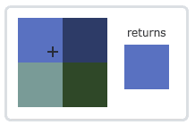

GL_LINEAR（也叫线性过滤，(Bi)linear Filtering）
它会基于纹理坐标附近的纹理像素，计算出一个插值，近似出这些纹理像素之间的颜色
一个纹理像素的中心距离纹理坐标越近，那么这个纹理像素的颜色对最终的样本颜色的贡献越大。
下图中你可以看到返回的颜色是邻近像素的混合色：
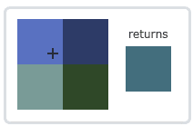

两种纹理过滤方式有怎样的视觉效果呢？让我们看看在一个很大的物体上应用一张低分辨率的纹理会发生什么吧（纹理被放大了，每个纹理像素都能看到）：

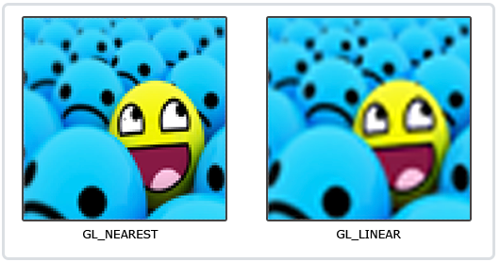

GL_NEAREST产生了颗粒状的图案，我们能够清晰看到组成纹理的像素，
而GL_LINEAR能够产生更平滑的图案，很难看出单个的纹理像素。
GL_LINEAR可以产生更真实的输出，但有些开发者更喜欢8-bit风格，所以他们会用GL_NEAREST选项。

当进行放大(Magnify)和缩小(Minify)操作的时候可以设置纹理过滤的选项，
你可以在纹理被缩小的时候使用邻近过滤，
被放大时使用线性过滤。
需要使用glTexParameter*函数为放大和缩小指定过滤方式。这段代码看起来会和纹理环绕方式的设置很相似：

glTexParameteri(GL_TEXTURE_2D, GL_TEXTURE_MIN_FILTER, GL_NEAREST);
glTexParameteri(GL_TEXTURE_2D, GL_TEXTURE_MAG_FILTER, GL_LINEAR);

多级渐远纹理
想象一下，假设我们有一个包含着上千物体的大房间，每个物体上都有纹理。有些物体会很远，但其纹理会拥有与近处物体同样高的分辨率
由于远处的物体可能只产生很少的片段，OpenGL从高分辨率纹理中为这些片段获取正确的颜色值就很困难，因为它需要对一个跨过纹理很大部分的片段只拾取一个纹理颜色。
在小物体上这会产生不真实的感觉，更不用说对它们使用高分辨率纹理浪费内存的问题了。

OpenGL使用一种叫做多级渐远纹理(Mipmap)的概念来解决这个问题，它简单来说就是一系列的纹理图像，后一个纹理图像是前一个的二分之一。
多级渐远纹理背后的理念很简单：距观察者的距离超过一定的阈值，OpenGL会使用不同的多级渐远纹理，即最适合物体的距离的那个。由于距离远，解析度不高也不会被用户注意到。
同时，多级渐远纹理另一加分之处是它的性能非常好。让我们看一下多级渐远纹理是什么样子的：
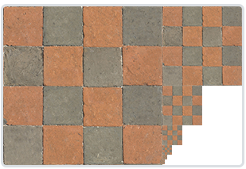

手工为每个纹理图像创建一系列多级渐远纹理很麻烦，幸好OpenGL有一个glGenerateMipmaps函数，在创建完一个纹理后调用它OpenGL就会承担接下来的所有工作了。

在渲染中切换多级渐远纹理级别(Level)时，OpenGL在两个不同级别的多级渐远纹理层之间会产生不真实的生硬边界。
就像普通的纹理过滤一样，切换多级渐远纹理级别时你也可以在两个不同多级渐远纹理级别之间使用NEAREST和LINEAR过滤。
为了指定不同多级渐远纹理级别之间的过滤方式，你可以使用下面四个选项中的一个代替原有的过滤方式：

过滤方式 | 描述
GL_NEAREST_MIPMAP_NEAREST | 使用最邻近的多级渐远纹理来匹配像素大小，并使用邻近插值进行纹理采样
GL_LINEAR_MIPMAP_NEAREST | 使用最邻近的多级渐远纹理级别，并使用线性插值进行采样
GL_NEAREST_MIPMAP_LINEAR | 在两个最匹配像素大小的多级渐远纹理之间进行线性插值，使用邻近插值进行采样
GL_LINEAR_MIPMAP_LINEAR | 在两个邻近的多级渐远纹理之间使用线性插值，并使用线性插值进行采样

可以使用glTexParameteri将过滤方式设置为前面四种提到的方法之一：

glTexParameteri(GL_TEXTURE_2D, GL_TEXTURE_MIN_FILTER, GL_LINEAR_MIPMAP_LINEAR);
glTexParameteri(GL_TEXTURE_2D, GL_TEXTURE_MAG_FILTER, GL_LINEAR);

一个常见的错误是，将放大过滤的选项设置为多级渐远纹理过滤选项之一。这样没有任何效果，
因为多级渐远纹理主要是使用在纹理被缩小的情况下的：纹理放大不会使用多级渐远纹理，为放大过滤设置多级渐远纹理的选项会产生一个GL_INVALID_ENUM错误代码。

加载与创建纹理

使用纹理之前要做的第一件事是把它们加载到我们的应用中。

另一个解决方案也许是一种更好的选择，使用一个支持多种流行格式的图像加载库来为我们解决这个问题。比如说我们要用的stb_image.h库。

stb_image.h
stb_image.h是Sean Barrett的一个非常流行的单头文件图像加载库，它能够加载大部分流行的文件格式，并且能够很简单得整合到你的工程之中。stb_image.h可以在这里下载。下载这一个头文件，将它以stb_image.h的名字加入你的工程，并另创建一个新的C++文件，输入以下代码：

#define STB_IMAGE_IMPLEMENTATION
#include "stb_image.h"

下面的教程中，我们会使用一张木箱的图片。要使用stb_image.h加载图片，我们需要使用它的stbi_load函数：

int width, height, nrChannels;
unsigned char *data = stbi_load("container.jpg", &width, &height, &nrChannels, 0);

这个函数首先接受一个图像文件的位置作为输入。接下来它需要三个int作为它的第二、第三和第四个参数，stb_image.h将会用图像的宽度、高度和颜色通道的个数填充这三个变量。我们之后生成纹理的时候会用到的图像的宽度和高度的。

生成纹理

和之前生成的OpenGL对象一样，纹理也是使用ID引用的。让我们来创建一个：

unsigned int texture;
glGenTextures(1, &texture);

glGenTextures函数首先需要输入生成纹理的数量，
然后把它们储存在第二个参数的unsigned int数组中（我们的例子中只是单独的一个unsigned int），
就像其他对象一样，我们需要绑定它，让之后任何的纹理指令都可以配置当前绑定的纹理：

glBindTexture(GL_TEXTURE_2D, texture);

现在纹理已经绑定了，我们可以使用前面载入的图片数据生成一个纹理了。纹理可以通过glTexImage2D来生成：

glTexImage2D(GL_TEXTURE_2D, 0, GL_RGB, width, height, 0, GL_RGB, GL_UNSIGNED_BYTE, data);
glGenerateMipmap(GL_TEXTURE_2D);

第一个参数指定了纹理目标(Target)。设置为GL_TEXTURE_2D意味着会生成与当前绑定的纹理对象在同一个目标上的纹理（任何绑定到GL_TEXTURE_1D和GL_TEXTURE_3D的纹理不会受到影响）。
第二个参数为纹理指定多级渐远纹理的级别，如果你希望单独手动设置每个多级渐远纹理的级别的话。这里我们填0，也就是基本级别。
第三个参数告诉OpenGL我们希望把纹理储存为何种格式。我们的图像只有RGB值，因此我们也把纹理储存为RGB值。
第四个和第五个参数设置最终的纹理的宽度和高度。我们之前加载图像的时候储存了它们，所以我们使用对应的变量。
下个参数应该总是被设为0（历史遗留的问题）。
第七第八个参数定义了源图的格式和数据类型。我们使用RGB值加载这个图像，并把它们储存为char(byte)数组，我们将会传入对应值。
最后一个参数是真正的图像数据。
当调用glTexImage2D时，当前绑定的纹理对象就会被附加上纹理图像。

生成了纹理和相应的多级渐远纹理后，释放图像的内存是一个很好的习惯。

stbi_image_free(data);

生成一个纹理的过程应该看起来像这样：

unsigned int texture;
glGenTextures(1, &texture);
glBindTexture(GL_TEXTURE_2D, texture);
// 为当前绑定的纹理对象设置环绕、过滤方式
glTexParameteri(GL_TEXTURE_2D, GL_TEXTURE_WRAP_S, GL_REPEAT);
glTexParameteri(GL_TEXTURE_2D, GL_TEXTURE_WRAP_T, GL_REPEAT);
//过滤方式
glTexParameteri(GL_TEXTURE_2D, GL_TEXTURE_MIN_FILTER, GL_LINEAR);
glTexParameteri(GL_TEXTURE_2D, GL_TEXTURE_MAG_FILTER, GL_LINEAR);

// 加载并生成纹理
int width, height, nrChannels;
unsigned char *data = stbi_load("container.jpg", &width, &height, &nrChannels, 0);
if (data)
glTexImage2D(GL_TEXTURE_2D, 0, GL_RGB, width, height, 0, GL_RGB, GL_UNSIGNED_BYTE, data);
glGenerateMipmap(GL_TEXTURE_2D);
}
else
{
std::cout << "Failed to load texture" << std::endl;
}
stbi_image_free(data);

应用纹理

我们需要告知OpenGL如何采样纹理，所以我们必须使用纹理坐标更新顶点数据：

float vertices[] = {
// ---- 位置 ---- ---- 颜色 ---- - 纹理坐标 -
0.5f, 0.5f, 0.0f, 1.0f, 0.0f, 0.0f, 1.0f, 1.0f, // 右上
0.5f, -0.5f, 0.0f, 0.0f, 1.0f, 0.0f, 1.0f, 0.0f, // 右下
-0.5f, -0.5f, 0.0f, 0.0f, 0.0f, 1.0f, 0.0f, 0.0f, // 左下
-0.5f, 0.5f, 0.0f, 1.0f, 1.0f, 0.0f, 0.0f, 1.0f // 左上
};

由于我们添加了一个额外的顶点属性，我们必须告诉OpenGL我们新的顶点格式：

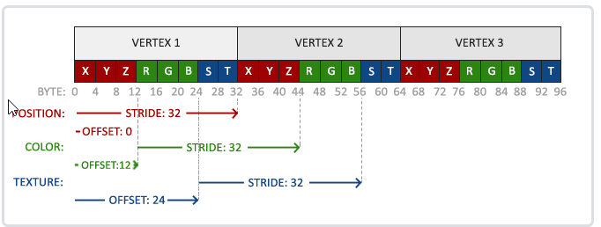

glVertexAttribPointer(2, 2, GL_FLOAT, GL_FALSE, 8 * sizeof(float), (void*)(6 * sizeof(float)));
glEnableVertexAttribArray(2);

注意，我们同样需要调整前面两个顶点属性的步长参数为8 * sizeof(float)。

#version 330 core
layout (location = 0) in vec3 aPos;
layout (location = 1) in vec3 aColor;
layout (location = 2) in vec2 aTexCoord;

out vec3 ourColor;
out vec2 TexCoord;

void main()
{
gl_Position = vec4(aPos, 1.0);
ourColor = aColor;
TexCoord = aTexCoord;
}

片段着色器也应该能访问纹理对象，但是我们怎样能把纹理对象传给片段着色器呢？GLSL有一个供纹理对象使用的内建数据类型，叫做采样器(Sampler)，
它以纹理类型作为后缀，比如sampler1D、sampler3D，或在我们的例子中的sampler2D。
我们可以简单声明一个uniform sampler2D把一个纹理添加到片段着色器中，稍后我们会把纹理赋值给这个uniform。

#version 330 core
out vec4 FragColor;
in vec3 ourColor;
in vec2 TexCoord;

uniform sampler2D ourTexture;

void main()
{
FragColor = texture(ourTexture, TexCoord);
}

我们使用GLSL内建的texture函数来采样纹理的颜色，它第一个参数是纹理采样器，第二个参数是对应的纹理坐标。
texture函数会使用之前设置的纹理参数对相应的颜色值进行采样。这个片段着色器的输出就是纹理的（插值）纹理坐标上的(过滤后的)颜色。

现在只剩下在调用glDrawElements之前绑定纹理了，它会自动把纹理赋值给片段着色器的采样器：

glBindTexture(GL_TEXTURE_2D, texture);
glBindVertexArray(VAO);
glDrawElements(GL_TRIANGLES, 6, GL_UNSIGNED_INT, 0);

变换
向量

向量最基本的定义就是一个方向。或者更正式的说，向量有一个方向(Direction)和大小(Magnitude，也叫做强度或长度)。

向量与标量运算
标量(Scalar)只是一个数字（或者说是仅有一个分量的向量）。
当把一个向量加/减/乘/除一个标量，我们可以简单的把向量的每个分量分别进行该运算。对于加法来说会像这样:

向量取反

对一个向量取反(Negate)会将其方向逆转。一个指向东北的向量取反后就指向西南方向了。
我们在一个向量的每个分量前加负号就可以实现取反了（或者说用-1数乘该向量）:

向量加减
向量的加法可以被定义为是分量的(Component-wise)相加，
即将一个向量中的每一个分量加上另一个向量的对应分量：

向量v = (4, 2)和k = (1, 2)可以直观地表示为：
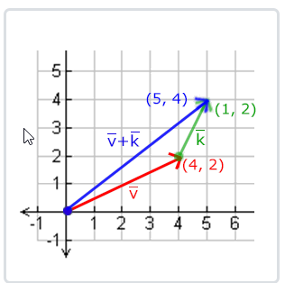

就像普通数字的加减一样，向量的减法等于加上第二个向量的相反向量：

两个向量的相减会得到这两个向量指向位置的差。这在我们想要获取两点的差会非常有用。
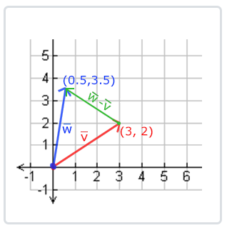

长度
我们使用勾股定理(Pythagoras Theorem)来获取向量的长度(Length)/大小(Magnitude)。
如果你把向量的x与y分量画出来，该向量会和x与y分量为边形成一个三角形:
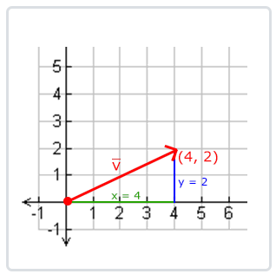

因为两条边（x和y）是已知的，如果希望知道斜边的长度，我们可以直接通过勾股定理来计算：
例子中向量(4, 2)的长度等于：4.47

有一个特殊类型的向量叫做单位向量(Unit Vector)。单位向量有一个特别的性质——它的长度是1
我们可以用任意向量的每个分量除以向量的长度得到它的单位向量：
我们把这种方法叫做一个向量的标准化(Normalizing)。单位向量头上有一个^样子的记号。通常单位向量会变得很有用
特别是在我们只关心方向不关心长度的时候（如果改变向量的长度，它的方向并不会改变）。

向量相乘
两个向量相乘是一种很奇怪的情况。普通的乘法在向量上是没有定义的，因为它在视觉上是没有意义的。
但是在相乘的时候我们有两种特定情况可以选择：一个是点乘(Dot Product)，记作，另一个是叉乘(Cross Product)，

点乘
两个向量的点乘等于它们的数乘结果乘以两个向量之间夹角的余弦值。

现在点积只定义了两个向量的夹角。你也许记得90度的余弦值是0，0度的余弦值是1。使用点乘可以很容易测试两个向量是否正交(Orthogonal)或平行（正交意味着两个向量互为直角）

叉乘
叉乘只在3D空间中有定义，它需要两个不平行向量作为输入，生成一个正交于两个输入向量的第三个向量。
如果输入的两个向量也是正交的，那么叉乘之后将会产生3个互相正交的向量
下面的图片展示了3D空间中叉乘的样子：
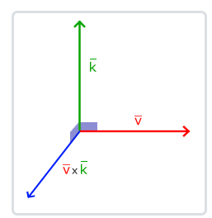

矩阵
矩阵就是一个矩形的数字、符号或表达式数组。矩阵中每一项叫做矩阵的元素(Element)。
矩阵可以通过(i, j)进行索引，i是行，j是列，这就是上面的矩阵叫做2×3矩阵的原因（3列2行，也叫做矩阵的维度(Dimension)）

和向量一样，矩阵也有非常漂亮的数学属性。矩阵有几个运算，分别是：矩阵加法、减法和乘法。

矩阵的加减
矩阵与标量之间的加减定义如下：
标量值要加到矩阵的每一个元素上。矩阵与标量的减法也相似：
矩阵与矩阵之间的加减就是两个矩阵对应元素的加减运算，所以总体的规则和与标量运算是差不多的
只不过在相同索引下的元素才能进行运算。这也就是说加法和减法只对同维度的矩阵才是有定义的。一个3×2矩阵和一个2×3矩阵（或一个3×3矩阵与4×4矩阵）是不能进行加减的。我们看看两个2×2矩阵是怎样相加的：

矩阵的数乘
和矩阵与标量的加减一样，矩阵与标量之间的乘法也是矩阵的每一个元素分别乘以该标量。下面的例子展示了乘法的过程：
现在我们也就能明白为什么这些单独的数字要叫做标量(Scalar)了。简单来说，标量就是用它的值缩放(Scale)矩阵的所有元素

矩阵相乘
矩阵之间的乘法不见得有多复杂，但的确很难让人适应。矩阵乘法基本上意味着遵照规定好的法则进行相乘。
相乘还有一些限制：
只有当左侧矩阵的列数与右侧矩阵的行数相等，两个矩阵才能相乘。
矩阵相乘不遵守交换律(Commutative)，也就是说。

看一个两个2×2矩阵相乘的例子：

我们首先把左侧矩阵的行和右侧矩阵的列拿出来。

结果矩阵的维度是(n, m)，n等于左侧矩阵的行数，m等于右侧矩阵的列数。

矩阵与向量相乘
目前为止，通过这些教程我们已经相当了解向量了。我们用向量来表示位置，表示颜色，甚至是纹理坐标。
让我们更深入了解一下向量，它其实就是一个N×1矩阵
N表示向量分量的个数（也叫N维(N-dimensional)向量）
如果我们有一个M×N矩阵，我们可以用这个矩阵乘以我们的N×1向量，因为这个矩阵的列数等于向量的行数，所以它们就能相乘。

单位矩阵
在OpenGL中，由于某些原因我们通常使用4×4的变换矩阵，而其中最重要的原因就是大部分的向量都是4分量的。
我们能想到的最简单的变换矩阵就是单位矩阵(Identity Matrix)。单位矩阵是一个除了对角线以外都是0的N×N矩阵。
在下式中可以看到，这种变换矩阵使一个向量完全不变：

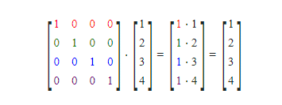

缩放
对一个向量进行缩放(Scaling)就是对向量的长度进行缩放，而保持它的方向不变。
由于我们进行的是2维或3维操作，我们可以分别定义一个有2或3个缩放变量的向量，每个变量缩放一个轴(x、y或z)。

我们先来尝试缩放向量 v=(3,2)。我们可以把向量沿着x轴缩放0.5，使它的宽度缩小为原来的二分之一；
我们将沿着y轴把向量的高度缩放为原来的两倍。
我们看看把向量缩放s = (0.5, 2)倍所获得的是什么样的：
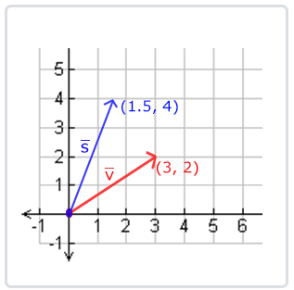

OpenGL通常是在3D空间进行操作的，对于2D的情况我们可以把z轴缩放1倍，这样z轴的值就不变了
我们刚刚的缩放操作是不均匀(Non-uniform)缩放，
因为每个轴的缩放因子(Scaling Factor)都不一样。如果每个轴的缩放因子都一样那么就叫均匀缩放(Uniform Scale)。

我们下面会构造一个变换矩阵来为我们提供缩放功能。我们从单位矩阵了解到，每个对角线元素会分别与向量的对应元素相乘。
如果我们把1变为3会怎样？这样子的话，我们就把向量的每个元素乘以3了，这事实上就把向量缩放3倍。
如果我们把缩放变量表示为(S1,S2,S3)我们可以为任意向量(x,y,z)定义一个缩放矩阵：
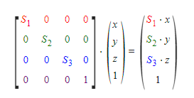

位移
位移(Translation)是在原始向量的基础上加上另一个向量从而获得一个在不同位置的新向量的过程，从而在位移向量基础上移动了原始向量。
和缩放矩阵一样，在4×4矩阵上有几个特别的位置用来执行特定的操作，对于位移来说它们是第四列最上面的3个值。
如果我们把位移向量表示为(Tx,Ty,Tz)，我们就能把位移矩阵定义为：
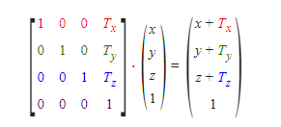

旋转

首先我们来定义一个向量的旋转到底是什么。2D或3D空间中的旋转用角(Angle)来表示。
角可以是角度制或弧度制的，周角是360角度或2 PI弧度。

使用三角学，给定一个角度，可以把一个向量变换为一个经过旋转的新向量。这通常是使用一系列正弦和余弦函数（一般简称sin和cos）各种巧妙的组合得到的。
沿x轴旋转：

沿y轴旋转：

沿z轴旋转：

矩阵的组合
使用矩阵进行变换的真正力量在于，根据矩阵之间的乘法，我们可以把多个变换组合到一个矩阵中。
让我们看看我们是否能生成一个变换矩阵，让它组合多个变换。
假设我们有一个顶点(x, y, z)，我们希望将其缩放2倍，然后位移(1, 2, 3)个单位。

当矩阵相乘时我们先写位移再写缩放变换的。矩阵乘法是不遵守交换律的，这意味着它们的顺序很重要。
当矩阵相乘时，在最右边的矩阵是第一个与向量相乘的，所以你应该从右向左读这个乘法。
建议您在组合矩阵时，先进行缩放操作，然后是旋转，最后才是位移，

实践
OpenGL没有自带任何的矩阵和向量知识，所以我们必须定义自己的数学类和函数。在教程中我们更希望抽象所有的数学细节，使用已经做好了的数学库。专门为OpenGL量身定做的数学库，那就是GLM。
GLM是OpenGL Mathematics的缩写，它是一个只有头文件的库，也就是说我们只需包含对应的头文件就行了，不用链接和编译。
GLM库从0.9.9版本起，默认会将矩阵类型初始化为一个零矩阵（所有元素均为0），而不是单位矩阵（对角元素为1，其它元素为0）。
如果你使用的是0.9.9或0.9.9以上的版本，你需要将所有的矩阵初始化改为 glm::mat4 mat = glm::mat4(1.0f)。

我们需要的GLM的大多数功能都可以从下面这3个头文件中找到：
#include <glm/glm.hpp>
#include <glm/gtc/matrix_transform.hpp>
#include <glm/gtc/type_ptr.hpp>

利用我们刚学的变换知识把一个向量(1, 0, 0)位移(1, 1, 0)个单位
注意，我们把它定义为一个glm::vec4类型的值，齐次坐标设定为1.0

glm::vec4 vec(1.0f, 0.0f, 0.0f, 1.0f);
// 译注：下面就是矩阵初始化的一个例子，如果使用的是0.9.9及以上版本
// 下面这行代码就需要改为:
// glm::mat4 trans = glm::mat4(1.0f)
glm::mat4 trans;
trans = glm::translate(trans, glm::vec3(1.0f, 1.0f, 0.0f));
vec = trans * vec;
std::cout << vec.x << vec.y << vec.z << std::endl;

我们先用GLM内建的向量类定义一个叫做vec的向量。
接下来定义一个mat4类型的trans，默认是一个4×4单位矩阵。
下一步是创建一个变换矩阵，我们是把单位矩阵和一个位移向量传递给glm::translate函数来完成这个工作的（然后用给定的矩阵乘以位移矩阵就能获得最后需要的矩阵）。

让我们来旋转和缩放之前教程中的那个箱子。首先我们把箱子逆时针旋转90度。然后缩放0.5倍，
使它变成原来的一半大。我们先来创建变换矩阵：
glm::mat4 trans;
trans = glm::rotate(trans, glm::radians(90.0f), glm::vec3(0.0, 0.0, 1.0));
trans = glm::scale(trans, glm::vec3(0.5, 0.5, 0.5));
首先，我们把箱子在每个轴都缩放到0.5倍，然后沿z轴旋转90度。GLM希望它的角度是弧度制的(Radian)，所以我们使用glm::radians将角度转化为弧度。
因为我们把这个矩阵传递给了GLM的每个函数，GLM会自动将矩阵相乘，返回的结果是一个包括了多个变换的变换矩阵。

如何把矩阵传递给着色器？我们在前面简单提到过GLSL里也有一个mat4类型。
所以我们将修改顶点着色器让其接收一个mat4的uniform变量，然后再用矩阵uniform乘以位置向量：
#version 330 core
layout (location = 0) in vec3 aPos;
layout (location = 1) in vec2 aTexCoord;

out vec2 TexCoord;

uniform mat4 transform;

void main()
{
gl_Position = transform * vec4(aPos, 1.0f);
TexCoord = vec2(aTexCoord.x, 1.0 - aTexCoord.y);
}

在把位置向量传给gl_Position之前，我们先添加一个uniform，并且将其与变换矩阵相乘。
我们的箱子现在应该是原来的二分之一大小并（向左）旋转了90度。
当然，我们仍需要把变换矩阵传递给着色器：
unsigned int transformLoc = glGetUniformLocation(ourShader.ID, "transform");
glUniformMatrix4fv(transformLoc, 1, GL_FALSE, glm::value_ptr(trans));

第一个参数你现在应该很熟悉了，它是uniform的位置值。
第二个参数告诉OpenGL我们将要发送多少个矩阵，这里是1。
第三个参数询问我们是否希望对我们的矩阵进行转置(Transpose)，也就是说交换我们矩阵的行和列。
OpenGL开发者通常使用一种内部矩阵布局，叫做列主序(Column-major Ordering)布局。
GLM的默认布局就是列主序，所以并不需要转置矩阵，我们填GL_FALSE。
最后一个参数是真正的矩阵数据，但是GLM并不是把它们的矩阵储存为OpenGL所希望接受的那种，因此我们要先用GLM的自带的函数value_ptr来变换这些数据。

